상품제안서
스피디 38W충전기&보조배터리5000mAh&무선충전패드 선물키트 | 상품코드: F25532

 |  |  |  |  |  |  | 02-412-0044 | www.easy1.co.kr
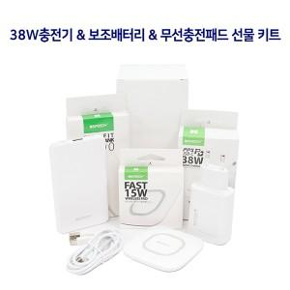

【상세/제작정보】

【인쇄/포장옵션】 | 레이저, 풀칼라 / 포장지포장

【공급단가】 | 수량 | 100~ | 300~ | 500~ | 1,000~ | 3,000~
*VAT별도 | 단가 | 19,680원 | 19,350원 | 18,860원 | 18,530원 | 18,040원

【상품 URL】 | https://dev.easy1.co.kr:443/src/goods_detail.php?gdno=25532

